关系图
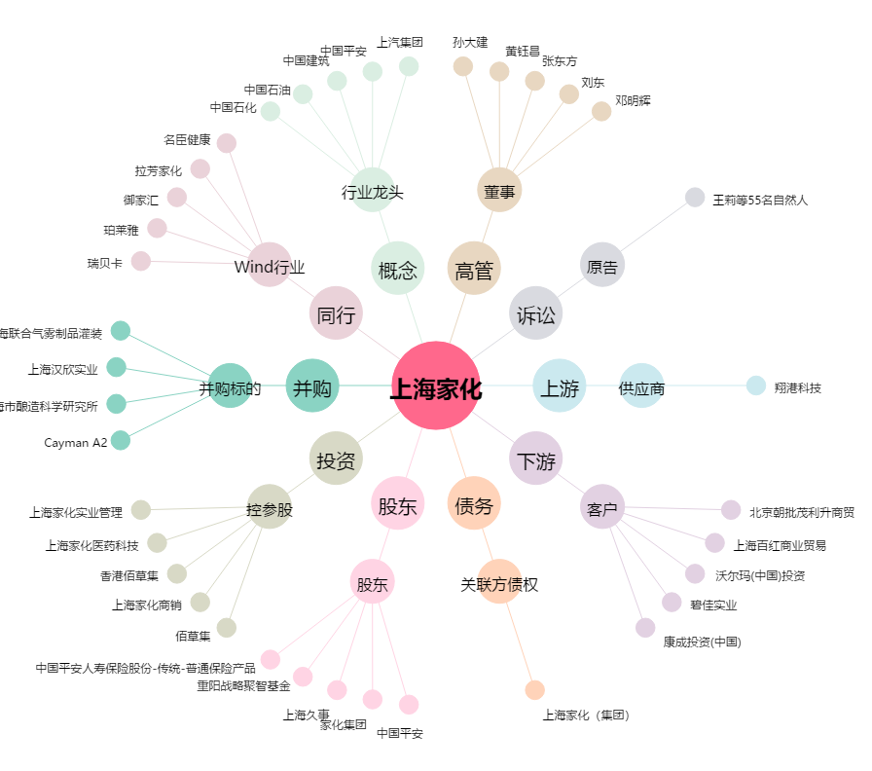
上海家化[600315.SH] - 关系概览图

